オーダーファイル構造
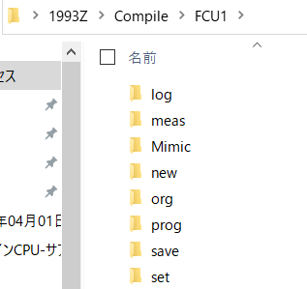
FCU1向け、FCU2向けに分ける
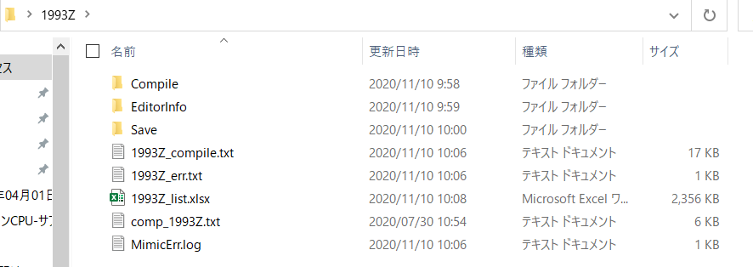
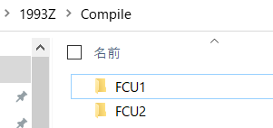

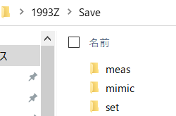
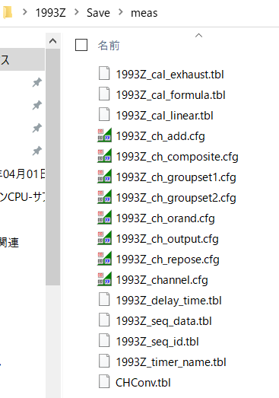

 | meas, setフォルダ内で、共通のファイルとFCU個別ファイルが混在する。(シート「ファイル一覧」参照)
 | 例えば、1993Z_seq_data_1.tbl と 1993Z_seq_data_2.tbl (それぞれFCU1用、FCU2用)

